Лист1
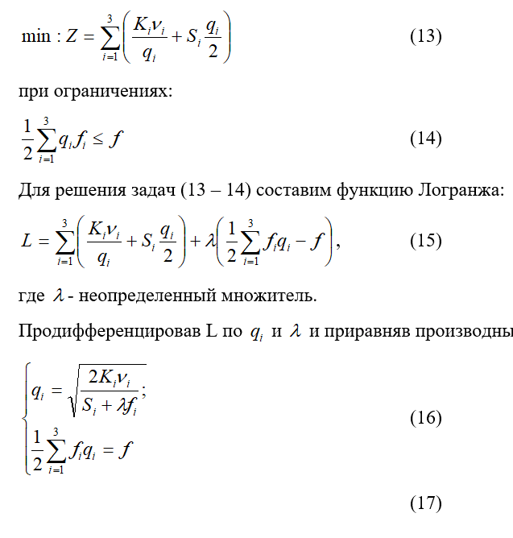
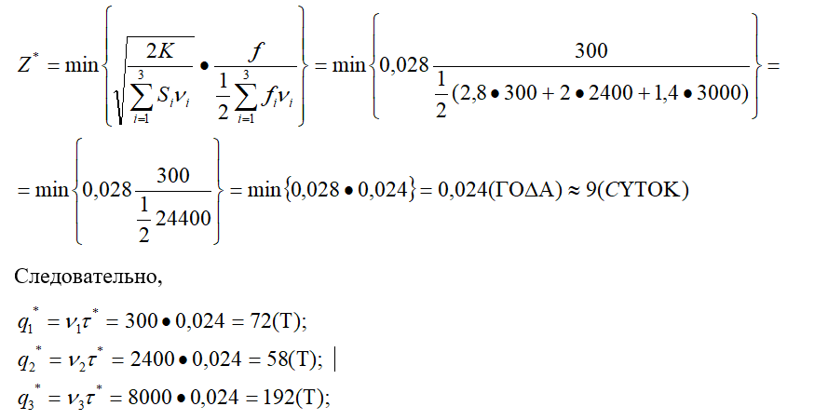
В 2.5

 | Полуфабрикаты i | Годовой объем потребления Vi | Удельные издержки содержания Si | Издержки размещения заказа Ki | Расход площади на единицу продукции fi
 | 1 | 3600 | 80 | 160 | 1.4
 | 2 | 8100 | 50 | 100 | 2.4
 | 3 | 10000 | 60 | 120 | 2

1 - а) раздельный | 1 | 2 | 3

Оптимальные партии поставки | 120 | 180 | 200
Оптимальные интервалы возобновления запасов | 12 | 8 | 7.2
Средние уровни текущих запасов | 60 | 90 | 100
Среднегодовые минимальные издержки работы | 9600 | 9000 | 12000 |  | Z | 30600

1 - б) полностью совмещенный | 1 | 2 | 3

Оптимальные партии поставки | 94.88 | 213.49 | 263.56 |  | КаПалочка | 126.70
Оптимальные интервалы возобновления запасов | 0.026 | 0.026 | 0.026 |  | K | 240.7
Средние уровни текущих запасов |  |  |  |  |  | 0.026
Среднегодовые минимальные издежки работы | 24949 | 24949 | 24949 |  | Z | 24949

2) Поквартальная оплата | 1 | 2 | 3

Оптимальные партии поставки | 900 | 2025 | 2500 |  | Процентная разница | 18.47% | (снизятся)
Средние уровни текущих запасов | 450 | 1012.5 | 1250
Среднегодовые минимальные издержки работы | 36640 | 51025 | 75480 |  | Z | 163145

 |  |  |  |  | Разница с расдельной | 5.33 | (превышение)
 |  |  |  |  | Разница с совмещенной | 6.54 | (превышение)

3) ограничения на складские площади - по отдел.

Объем складских помещений f | 375
Объем складских помещений f (для ф-лы выс. мат.) | 500
Высшая математика | 500 > 375
 | 373.93
 | 22.00
q1 | 101.97
q2 | 125.53
q3 | 151.91
Издержки работы системы Z | 40001

3) ограничения на складские площади - совмест

Тау | 0.019
q1 | 94.88
q2 | 213.49
q3 | 263.56
Ищем огорчащую площадь | 586.2
Высшая математика | 375 < 586.2
Z(год) который должен быть ПАТАУ | 0.0169
Z(дней) который должен быть ПАТАУ | 6.07
q1 исходя из методички | 69.46
q2 исходя из методички | 156.29
q3 исходя из методички | 192.95
q1 cопоставляя значения и выводя формулы | 60.70
q2 cопоставляя значения и выводя формулы | 136.58
q3 cопоставляя значения и выводя формулы | 168.62
Z исходя из методички | 24949
Z cопоставляя значения и выводя формулы | 25176

